Sheet1
论文：Animating Animal Motion from Still
序号 | 施引论文 | 刊物名称 | 年份 | 期刊/会议等级 | 作者1：姓名/学校/学术头衔（国内外院士、Fellow） | 作者2：姓名/学校/学术头衔（国内外院士、Fellow） | 作者3：姓名/学校/学术头衔（国内外院士、Fellow） | 作者4：姓名/学校/学术头衔（国内外院士、Fellow） | 作者5：姓名/学校/学术头衔（国内外院士、Fellow） | 作者6：姓名/学校/学术头衔（国内外院士、Fellow） | 作者7：姓名/学校/学术头衔（国内外院士、Fellow） | 文论首页截图（高清图） | 论文引用出处截图（高清图） | 论文引用描述
1 | Make static person walk again via separating pose action from shape | GRAPHICAL MODELS | 2024 | JCR 二区 | 聂勇伟，华南理工大学。 | 赵美华，华南理工大学。 | 张青，中山大学，IEEE Fellow | Li Ping, Hong Kong Polytechnic University | 朱健，广东工业大学，广东工业大学教授和博士生导师，广东省重点实验室主任 | 蔡红民，华南理工大学，教授 |  |  |  | 代表性的作品包括运动纹理[1]、电影图[2]、剪辑片段[3]。被动画化的对象从对自然力做出反应的被动元素[4]到一群动物[5]，从人脸[6-9]到卡通角色[10]等等。
2 | A benchmark dataset and baseline model for co-salient object detection within RGB-D images | MULTIMEDIA TOOLS AND APPLICATIONS | 2022 | JCR 二区 | 杨宁,北京交通大学, IEEE Fellow | 张晨,北京交通大学, 教授 | 张宇墨,北京交通大学,北京交通大学教授 | 杨浩伟，北京交通大学，IEEE Fellow | 杜凌，天津工业大学 |  |  | 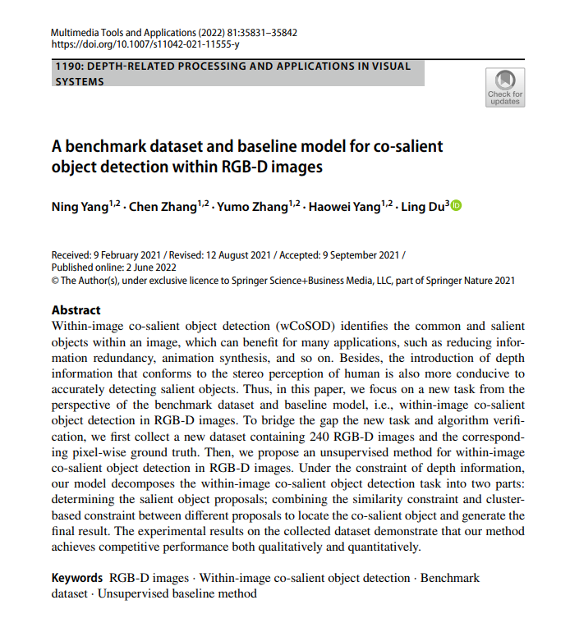 |  | 这项任务在计算机视觉领域有很多潜在的应用，比如减少信息冗余[37]，从静态图像合成逼真的动画[35]，检测一个对象类别的多个实例[19, 24]等等。
3 | Object Wake-Up: 3D Object Rigging from a Single Image | COMPUTER VISION - ECCV 2022, PT II | 2023 | JCR 四区 | Yang Ji, University of Alberta | Zuo Xinxin, University of Alberta | Wang Sen, University of Alberta | 好的，请你提供需要化简的内容。 | Li Xingyu, University of Alberta | Ni Bingbing, Huawei Technologies | Gong Minglun, University of Guelph, |  |  | 在[42]中，相同视觉对象的2D实例被排序和分组，以形成基于实例的非刚性运动动画。
4 | Animation Generation Technology Based on Deep Learning: Opportunities and Challenges | ARTIFICIAL INTELLIGENCE AND SECURITY, ICAIS 2022, PT I | 2022 | JCR 四区 | 王尊福，湖南大学，湖南大学化学化工学院教授，长江学者特聘教授，国家杰出青年科学基金获得者，国家“万人计划”科技创新领军人才 | 刘芳,湖南大学,湖南大学教授，博士生导师，国家杰出青年科学基金获得者，教育部长江学者特聘教授，国家万人计划科技创新领军人才，国家“百千万人才工程”入选者，享受国务院政府特殊津贴专家，湖南省“芙蓉学者”特聘教授，湖南省重点实验室主任，IEEE Fellow | Zhang Xue, Nissan Technol Ctr |  |  |  |  |  |  | 一些基于生成对抗网络（GAN）[9-12]的模型和基于条件变化自编码器（CVAE）[13, 14]的模型可以根据输入的图像内容自动生成视频。
5 | Video Snapshot: Single Image Motion Expansion via Invertible Motion Embedding | IEEE TRANSACTIONS ON PATTERN ANALYSIS AND MACHINE INTELLIGENCE | 2021 | JCR 一区 | 朱前树，华南理工大学，教授 | 韩楚，南方医科大学。 | 韩国强，华南理工大学 | Wong Tien-Tsin, Chinese University of Hong Kong, IEEE Fellow | 何盛烽，华南理工大学，IEEE Fellow |  |  |  |  | 另一方面，一些其他的工作[4]、[5]、[6]被提出，它们通过利用图像本身的推断使静态图像动起来，但它们与视频内容无关。
6 | Endless Loops: Detecting and Animating Periodic Patterns in Still Images | ACM TRANSACTIONS ON GRAPHICS | 2021 | JCR 一区 | Halperin Tavi, Lightricks, CEO of Lightricks | Hakim Hanit, Lightricks | Vantzos Orestis, Lightricks, Chief Executive Officer | Hochman Gershon, Lightricks | Benaim Netai, Lightricks | Sassy Lior, Lightricks | Kupchik Michael, Lightricks |  |  | 从一张图片生成循环动物运动。
7 | A New Method and Benchmark for Detecting Co-Saliency Within a Single Image | IEEE TRANSACTIONS ON MULTIMEDIA | 2021 | JCR 一区 | Yu Hongkai, University System of Ohio | Zheng Kang, University of South Carolina System | 方建武，长安大学。 | Guo Hao, University of South Carolina System | Wang Song, University of South Carolina System |  |  |  |  | 正如在[24]中所述，一个对象类别的重复实例可以用来从静态图片合成逼真的动画，以用于图形应用程序，这可以通过图像内共同显著性检测来辅助。
8 | An easy-to-hard learning strategy for within-image co-saliency detection | NEUROCOMPUTING | 2019 | JCR 一区 | 宋少岳，北京交通大学，北京交通大学电子信息工程学院的教授，北京交通大学电子信息工程学院副院长，IEEE Fellow | Yu Hongkai, University of Texas System | 缪震江，北京交通大学。 | Guo Dazhou, University of South Carolina System | Ke Wei, Carnegie Mellon University | 马聪,北京交通大学, 北京交通大学电子信息工程学院的教授,IEEE Fellow | Wang Song, University of South Carolina System, |  |  | 图像内共同显著性检测在计算机视觉中有很多潜在的应用，例如，它可以帮助检测显著对象类别的重复实例，以从静态图片合成逼真的动画[17]，估计相同对象类别的实例数量[18,19]，减少图像的冗余[7]等等。
9 | Image-based authoring of herd animations | COMPUTER ANIMATION AND VIRTUAL WORLDS | 2019 | JCR 四区 | Ecormier-Nocca Pierre, Centre National de la Recherche Scientifique (CNRS), 法国国家科学研究中心研究员 | Pettre Julien, Universite de Lorraine, IEEE Fellow | Memari Pooran, Centre National de la Recherche Scientifique (CNRS), Researcher | Cani Marie-Paule, Centre National de la Recherche Scientifique (CNRS), 法国国家科学研究中心（CNRS）的高级研究员 |  |  |  | 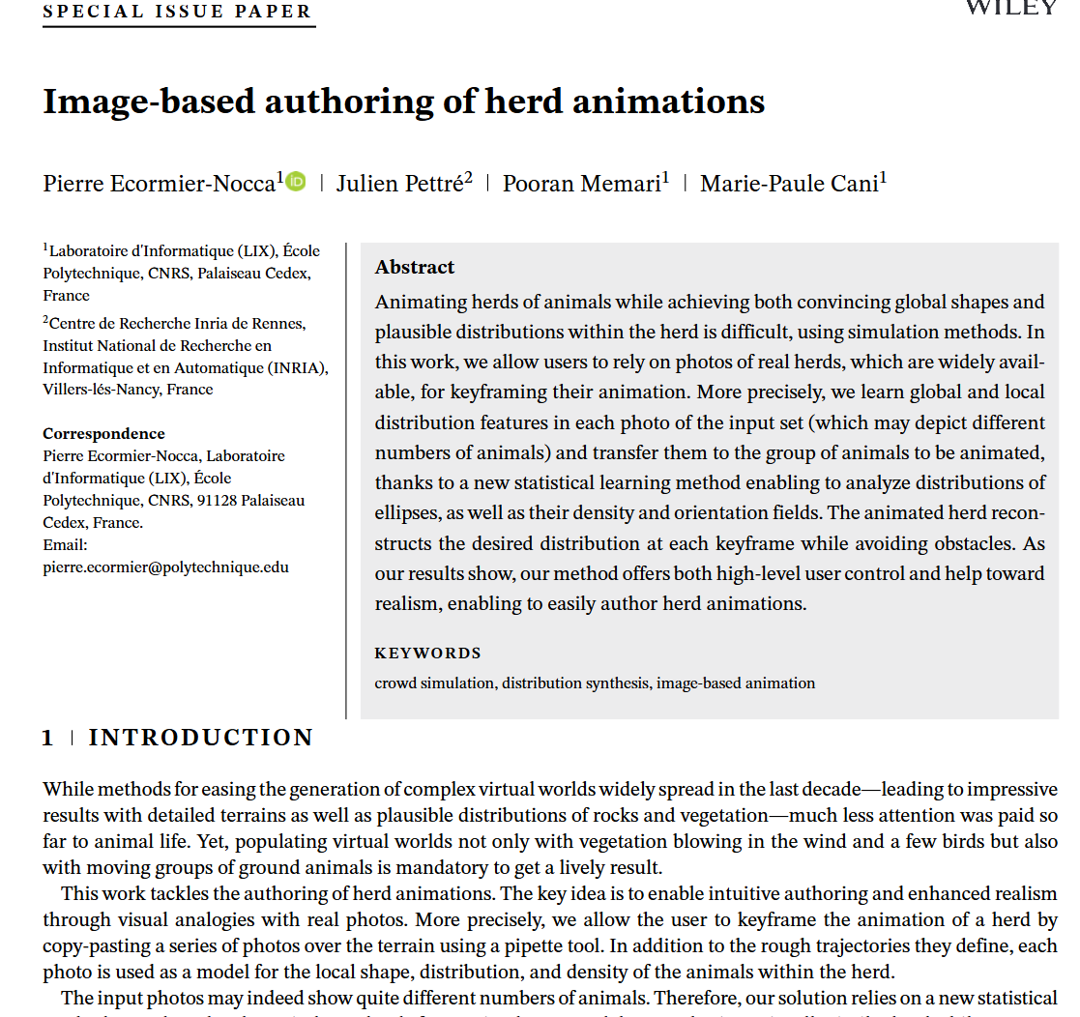 |  | 分析真实图像已经用于动物动画，但这是在关键帧动画一个动物的运动的背景下，无论是从视频14还是从一群动物的静态图片。
10 | End-to-End Time-Lapse Video Synthesis from a Single Outdoor Image | 2019 IEEE/CVF CONFERENCE ON COMPUTER VISION AND PATTERN RECOGNITION (CVPR 2019) | 2020 | JCR 一区 | Nam Seonghyeon, Yonsei University | Ma Chongyang, Snap Inc | Chai Menglei, Snap Inc. | Brendel William, Snap Inc | Xu Ning, Amazon Go | Kim Seon Joo, Yonsei University |  |  |  | 关于这个主题的早期工作依赖于用户交互[5]或特定领域的知识[36, 13]。
11 | BASED ON SUPER-PIXELS TO SIMULATE WATER RIPPLES FROM A SINGLE IMAGE | 2019 IEEE SMARTWORLD, UBIQUITOUS INTELLIGENCE & COMPUTING, ADVANCED & TRUSTED COMPUTING, SCALABLE COMPUTING & COMMUNICATIONS, CLOUD & BIG DATA COMPUTING, INTERNET OF PEOPLE AND SMART CITY INNOVATION (SMARTWORLD/SCALCOM/UIC/ATC/CBDCOM/IOP/SCI 2019) | 2019 | JCR 一区 | 朱力，湖北民族大学。 | 郑若君，湖北民族大学。 | 李军,湖北民族大学 | 冉林，湖北民族大学 | 于亚,湖北民族大学 | 郭力，湖北民族大学。 | 胡涛，湖北民族大学。 |  |  | 随机运动纹理[1]、形状上下文匹配[2][3]和2.5D卡通建模[4]是从未一张图片生成动画的主要方法。
12 | FashionOn: Semantic-guided Image-based Virtual Try-on with Detailed Human and Clothing Information | PROCEEDINGS OF THE 27TH ACM INTERNATIONAL CONFERENCE ON MULTIMEDIA (MM'19) | 2020 | JCR 一区 | 谢家玮，国立阳明交通大学，IEEE Fellow。 | 陈杰云,阳明交通大学,IEEE Fellow | 周建龍,國立陽明交通大學 | Shuai Hong-Han, National Yang Ming Chiao Tung University | 刘嘉莹，北京大学，北京大学信息科学技术学院副院长 | 陈文煌，国立阳明交通大学，IEEE Fellow |  | 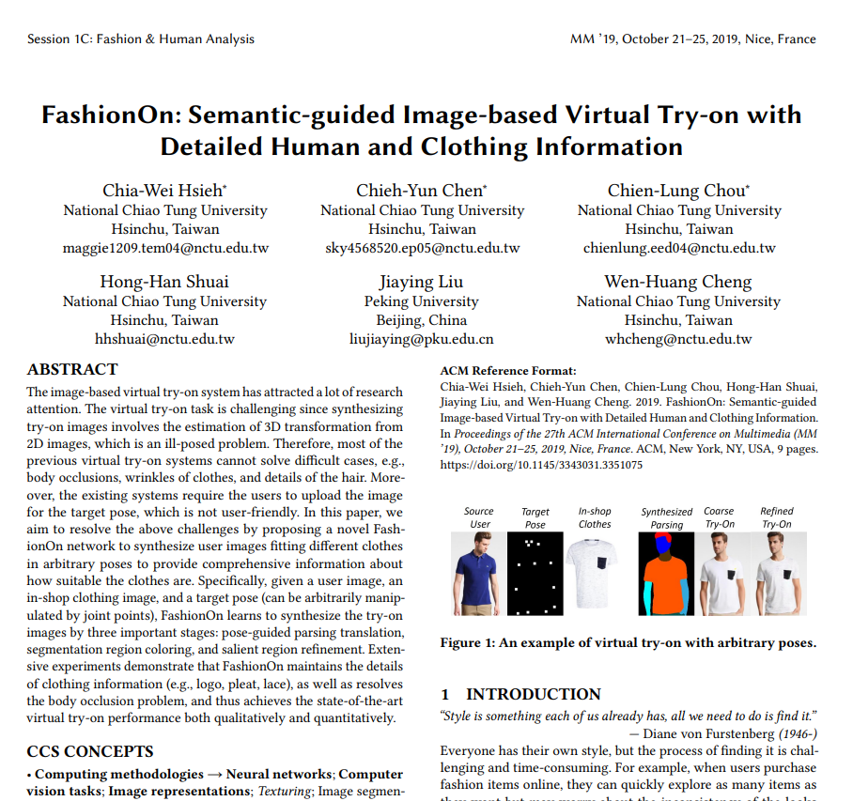 |  | 薄板样条（Thin Plate Spline，TPS）[2]是一种基于样条的技术，它在不通过任何生成器[22, 46]的情况下，在图像的非刚性变换中占主导地位。
13 | Drawing Similarity Measurement Using Object Alignment | 2018 3RD INTERNATIONAL CONFERENCE ON COMMUNICATION, IMAGE AND SIGNAL PROCESSING | 2019 | JCR 一区 | Bustillos E., Adamson University | Barfeh D. Pour Yousefian, Adamson University |  |  |  |  |  | 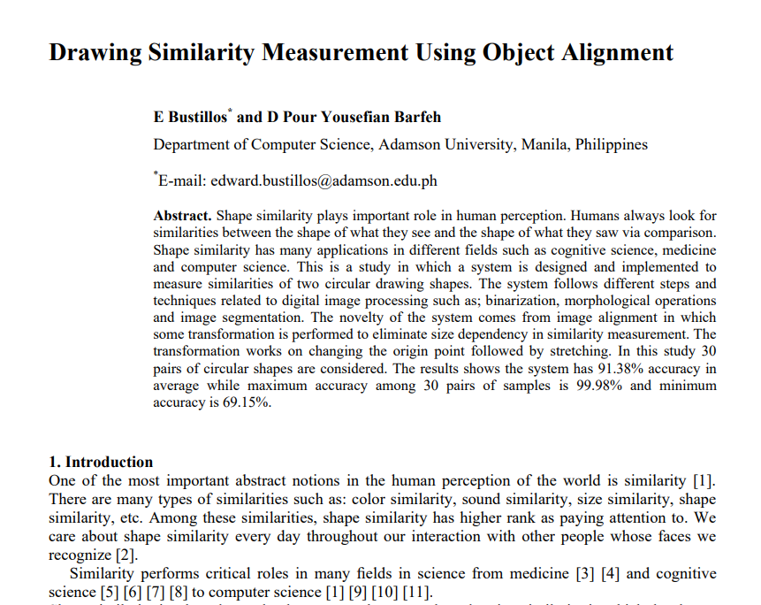 |  | 相似性在科学领域的许多领域中扮演着关键角色，从医学[3][4]和认知科学[5][6][7][8]到计算机科学[1][9][10][11]。
14 | Photo Wake-Up: 3D Character Animation from a Single Photo | 2019 IEEE/CVF CONFERENCE ON COMPUTER VISION AND PATTERN RECOGNITION (CVPR 2019) | 2019 | JCR 一区 | Weng Chung-Yi, University of Washington | Curless Brian, University of Washington | Kemelmacher-Shlizerman Ira, University of Washington |  |  |  |  |  |  | 从一群动物的静态照片预测动物的运动周期，例如，一群鸟，每只鸟的翅膀姿势都不同。
15 | SinGAN: Learning a Generative Model from a Single Natural Image | 2019 IEEE/CVF INTERNATIONAL CONFERENCE ON COMPUTER VISION (ICCV 2019) | 2019 | JCR 一区 | Shaham Tamar Rott, Technion Israel Institute of Technology | Dekel Tali, Google Incorporated | Michaeli Tomer, Technion Israel Institute of Technology |  |  |  |  |  |  | 自然图像通常包含重复，这揭示了同一动态对象在不同时间的“快照”[55]（例如，一群鸟的图像揭示了一只鸟的所有翅膀姿势）。
16 | Exploiting Repetitions for Image-Based Rendering of Facades | COMPUTER GRAPHICS FORUM | 2018 | JCR 二区 | Rodriguez Simon, Inria | Bousseau Adrien, Inria | Durand Fredo, Inria, ACM Fellow, IEEE Fellow | Drettakis George, Inria, IEEE Fellow |  |  |  |  |  | 徐等人[XWL*08]采用一张动物群的照片来生成该动物的动画，有效地将空间重复转化为时间信息。
17 | Animating pictures of water scenes using video retrieval | VISUAL COMPUTER | 2018 | JCR 二区 | Okabe Makoto, Shizuoka University | Dobashi Yoshinori, Hokkaido University | Anjyo Ken, OLM Digital Inc |  |  |  |  | 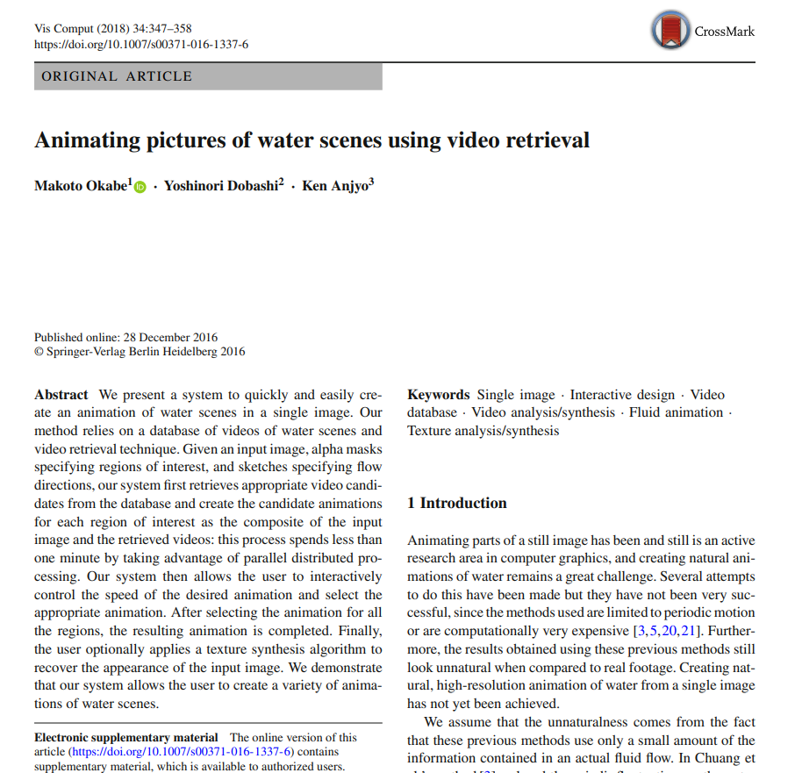 |  | 许多方法已被提出，用于从单一图像创建动画。
18 | Co-Saliency Detection within a Single Image | THIRTY-SECOND AAAI CONFERENCE ON ARTIFICIAL INTELLIGENCE / THIRTIETH INNOVATIVE APPLICATIONS OF ARTIFICIAL INTELLIGENCE CONFERENCE / EIGHTH AAAI SYMPOSIUM ON EDUCATIONAL ADVANCES IN ARTIFICIAL INTELLIGENCE | 2018 | JCR 一区 | Yu Hongkai, University of South Carolina System | Zheng Kang, University of South Carolina System | 方建武，西安交通大学。 | Guo Hao, University of South Carolina System | 冯伟,天津大学,天津大学化工学院院长,中国工程院院士,国家杰出青年科学基金获得者,教育部长江学者特聘教授,国家“万人计划”科技创新领军人才,中国化工学会常务理事,中国化学会理事,中国化工学会化工过程强化专业委员会副主任委员 | 王松,天津大学, 天津大学化工学院院长，国家杰出青年科学基金获得者，国家万人计划领军人才，中国工程院院士 |  | 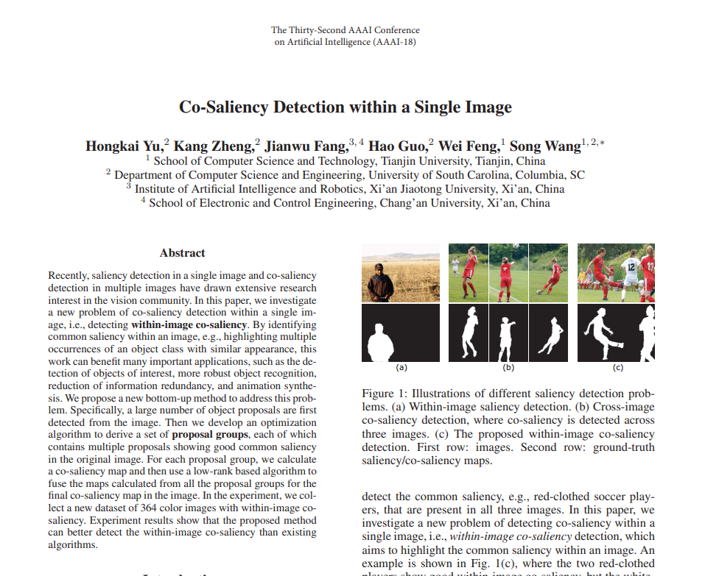 |  | 正如在（徐等人，2008年）中所述，一个对象类别的重复实例可以用来从未静止的图片合成逼真的动画，这可以通过图像内共同显著性检测来帮助。
19 | SketchSoup: Exploratory Ideation Using Design Sketches | COMPUTER GRAPHICS FORUM | 2017 | JCR 二区 | Arora R., University of Toronto, IEEE Fellow | Darolia I., Indian Institute of Technology System (IIT System), 美国工程院院士（NAE Fellow） | Namboodiri V. P., Indian Institute of Technology System (IIT System), IEEE Fellow | Singh K., University of Toronto | Bousseau A., Inria Sophia Antipolis |  |  | 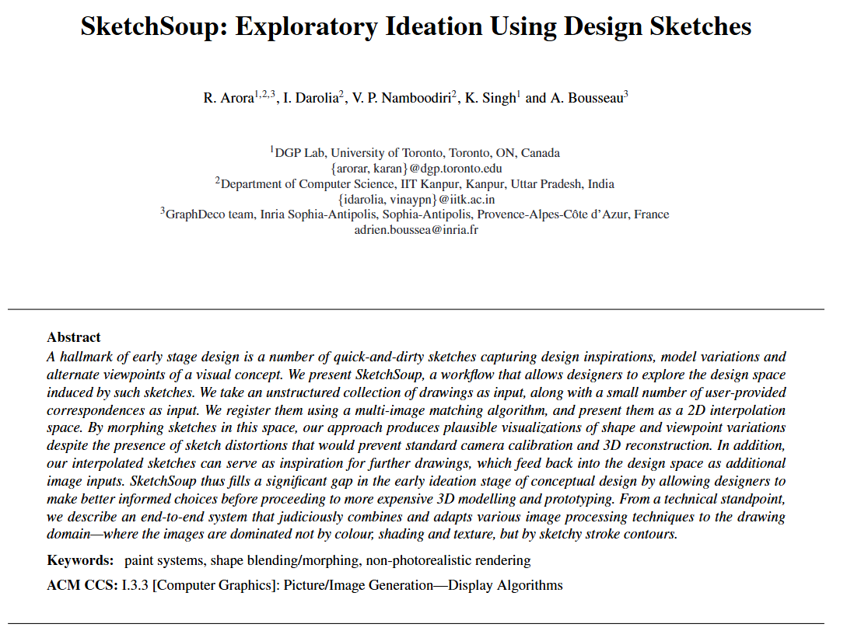 |  | 因此，我们与徐等人[XWL*08]和Averbuch-Elor等人[AECOK16]的动机相同，他们注册并排序多个相似对象的照片，以分别创建动物运动的动画、视角和形状转换。
20 | Creating Segments and Effects on Comics by Clustering Gaze Data | ACM TRANSACTIONS ON MULTIMEDIA COMPUTING COMMUNICATIONS AND APPLICATIONS | 2017 | JCR 一区 | Thirunarayanan Ishwarya, State University System of Florida | Khetarpal Khimya, State University System of Florida | Koppal Sanjeev, State University System of Florida, IEEE Fellow | Olivier Le Meur, Université de Rennes, IEEE Fellow | Shea John, State University System of Florida | Jain Eakta, State University System of Florida, 无头衔 |  |  |  | 此外，还有大量工作致力于通过视觉特效增强照片，例如重新上色[Chang等人，2015年；Levin等人，2004年]、立体视觉[Lo等人，2010年]、背景虚化[Bae和Durand，2007年]、流体模拟效果[Sun等人，2003年；Okabe等人，2011年]，以及前景对象动画，如对象对风的反应[Chuang等人，2005年]、用户引导的动画[Kholgade等人，2014年]和动物运动[Xu等人，2008年]。
21 | ActionSnapping: Motion-Based Video Synchronization | COMPUTER VISION - ECCV 2016, PT V | 2016 | JCR 四区 | Bazin Jean-Charles, Disney | Sorkine-Hornung Alexander, Disney Research |  |  |  |  |  |  |  | 然而，正如讨论的那样，它们的特征（例如，轮廓、外观和面部系数）并不适用于我们通用的视频设置（背景、姿势、人类、动物）具有不同的外观[44]（例如，参见图1的背景），并且可能需要手动分割[46]。
22 | Animating Still Landscape Photographs Through Cloud Motion Creation | IEEE TRANSACTIONS ON MULTIMEDIA | 2016 | JCR 一区 | Jhou Wei-Cih, Academia Sinica - Taiwan | 陈文煌，中国科学院台湾分院，中国科学院台湾分院院士。 |  |  |  |  |  |  |  | 许多研究集中在从照片中恢复特定物体（例如，人类[6]-[8]、动物[9]等）的运动。
23 | 2.5D Cartoon Hair Modeling and Manipulation | IEEE TRANSACTIONS ON VISUALIZATION AND COMPUTER GRAPHICS | 2015 | JCR 一区 | 葉志國, 國立成功大學 | Jayaraman Pradeep Kumar, Nanyang Technological University | Liu Xiaopei, Nanyang Technological University, Senior Research Fellow | Fu Chi-Wing, Nanyang Technological University | 李同益，台湾成功大学，台湾成功大学机械工程系杰出教授，IEEE Fellow。研究领域：机械设计、机器人学、自动化等。 |  |  | 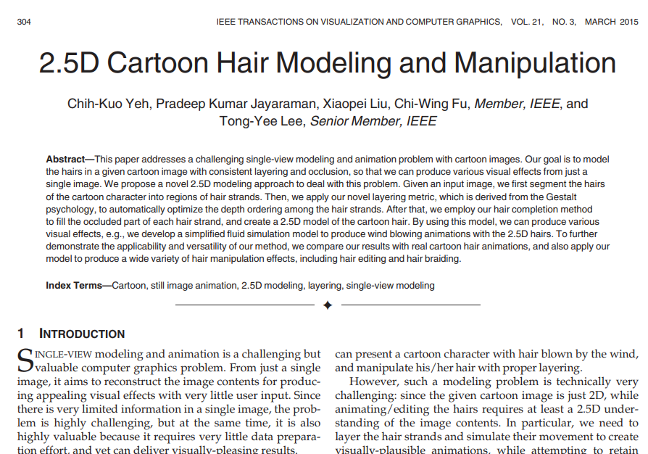
25 | Multisensory Experience with Images | 2014 INTERNATIONAL CONFERENCE ON CYBERWORLDS (CW) | 2015 | JCR 一区 | Chen Kan, Nanyang Technological University | Zhang Xingzi, Nanyang Technological University | Rasool Shahzad, Nanyang Technological University | Johan Henry, Nanyang Technological University | Sourin Alexei, Nanyang Technological University |  |  |  |  | Xu等人[3]使用了运动路径和变形技术来在2D图像中动画化动物运动。
26 | Example-Based Human Motion Extrapolation and Motion Repairing Using Contour Manifold | IEEE TRANSACTIONS ON MULTIMEDIA | 2014 | JCR 一区 | Tang Nick C., Academia Sinica - Taiwan | 许秋婷,国立清华大学 | 翁明芳，中央研究院。 | Lin Tsung-Yi, University of California System | Liao Hong-Yuan Mark, Academia Sinica - Taiwan, Academia Sinica Fellow |  |  |  |  | 为了检查修复后的运动序列是否视觉上令人愉悦，我们将我们的方法与[11]、[18]中提出的方法进行比较。我们执行我们的算法以及[11]和[18]中提出的两种算法，以修复我们自己准备的两个受损运动序列中缺失的运动。
27 | A Simple Method to Animate Vegetation in Images Using Simulation-guided Grid-based Warping | 2013 INTERNATIONAL CONFERENCE ON COMPUTER-AIDED DESIGN AND COMPUTER GRAPHICS (CAD/GRAPHICS) | 2013 | JCR 一区 | Chen Kan, Nanyang Technological University | Johan Henry, Nanyang Technological University |  |  |  |  |  |  |  | Xu等人[24]提出了一种方法，通过找到运动路径并应用变形技术来在2D图像中动画化动物的运动。
28 | Examplar-Based Object Posture Super-Resolution Using Manifold Learning | 2012 IEEE 14TH INTERNATIONAL WORKSHOP ON MULTIMEDIA SIGNAL PROCESSING (MMSP) | 2013 | JCR 一区 | 凌至泓,阳明交通大学, IEEE Fellow | 林家文，国立清华大学 | 许秋婷,国立清华大学 | 廖宏源，中央研究院，院士 |  |  |  |  |  | 为了生成姿势并动画化动物/人类的运动，Xu等人[7]提出了通过最小化一个预定义的能量函数来动画化运动的方法。
29 | Video from Nearly Still: an Application to Low Frame-rate Gait Recognition | 2012 IEEE CONFERENCE ON COMPUTER VISION AND PATTERN RECOGNITION (CVPR) | 2012 | JCR 一区 | Akae Naoki, Osaka University, IEEE Fellow | Al Mansur, Osaka University | Makihara Yasushi, Osaka University | Yagi Yasushi, Osaka University, IEEE Fellow |  |  |  |  |  | 假设单张快照包含了处于周期性运动不同阶段的同一群动物，Xu等人[32]从静态图片中推断动物的运动周期。
30 | Human Object Inpainting Using Manifold Learning-Based Posture Sequence Estimation | IEEE TRANSACTIONS ON IMAGE PROCESSING | 2011 | JCR 一区 | 凌致弘,阳明交通大学, IEEE Fellow | Liang Yu-Ming, Aletheia University | 林家文，清华大学，IEEE Fellow。 | 陈永胜，国立阳明交通大学，IEEE Fellow | Liao Hong-Yuan Mark, Academia Sinica - Taiwan, Academia Sinica Fellow |  |  |  |  | 为此，Xu等人[17]提出了一种动画化动物运动的方法。
31 | Modeling Urban Scenes in the Spatial-Temporal Space | COMPUTER VISION - ACCV 2010, PT II | 2011 | JCR 四区 | 徐炯，西北工业大学，西北工业大学副校长，中国工程院院士 | 王庆，西北工业大学，IEEE Fellow | Yang Jie, Carnegie Mellon University |  |  |  |  |  |  | 与一些自然现象（如水和风）不同，它们是随机稳定的，并且可以依赖物理模型进行模拟[3]，或者像动物运动那样高度规律和重复，可以引入一个函数来描述其运动周期[17]，城市中的场景变化更加不规则和不可预测。
32 | VIDEO OBJECT INPAINTING USING MANIFOLD-BASED ACTION PREDICTION | 2010 IEEE INTERNATIONAL CONFERENCE ON IMAGE PROCESSING | 2010 | JCR 一区 | 凌致宏,国立阳明交通大学 | Liang Yu-Ming, Aletheia University | 林嘉文，清华大学，IEEE Fellow。 | 陈永胜,阳明交通大学, 阳明交通大学杰出教授 | 廖宏源，国立阳明交通大学。 |  |  |  |  | 此外，我们还对Xu等人的方法[8]和我们的方法进行了比较。

